Planilha1
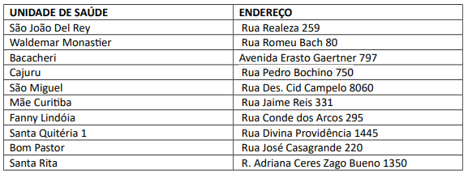
Unidade de Saude | Rodoviaria | Sao Joao Del Rey | Waldemar Monastier | Bacacheri | Cajuru | Sao Miguel | Mae Curitiba | Fanny Lindoia | Santa Quiteria | Bom Pastor | Santa Rita
Rodoviaria | 0 | 31 | 17 | 13 | 13 | 23 | 8 | 15 | 15 | 14 | 31
Sao Joao Del Rey | 28 | 0 | 18 | 33 | 27 | 16 | 27 | 17 | 24 | 30 | 15
Waldemar Monastier | 16 | 18 | 0 | 23 | 14 | 26 | 22 | 14 | 26 | 27 | 28
Bacacheri | 14 | 31 | 23 | 0 | 15 | 32 | 13 | 19 | 23 | 15 | 34
Cajuru | 11 | 25 | 14 | 13 | 0 | 27 | 16 | 14 | 23 | 22 | 29
Sao Miguel | 21 | 19 | 27 | 29 | 27 | 0 | 20 | 16 | 9 | 21 | 16
Mae Curitiba | 8 | 28 | 20 | 12 | 16 | 22 | 0 | 16 | 15 | 8 | 30
Fanny Lindoia | 15 | 15 | 13 | 20 | 15 | 15 | 16 | 0 | 12 | 19 | 19
Santa Quiteria |  |  |  |  |  |  |  |  | 0
Bom Pastor |  |  |  |  |  |  |  |  |  | 0
Santa Rita |  |  |  |  |  |  |  |  |  |  | 0

